タイトル
同志社大学様

 | 学生勤務管理システム

 | CK-030_兼任・代理承認

 | 【 Ver 1.05 】

 |  |  | 2023年10月 5日作成

 |  |  | 2024年 1月24日改訂

見出し部タイトル制御テーブル
タイトル項目 |  | タイトル項目埋め込み内容
①システム名 |  | 学生勤務管理システム
②サブシステム名 |  | 共通機能
③分類名
④作業工程名 |  | 機能設計
⑤ドキュメント代表名 |  | CK-030_兼任・代理承認
⑥ドキュメント詳細名 |  | ※ページ毎に個別入力
⑦作成者 |  | 木田 優
⑧作成日 |  | 2023-10-05
⑦改定者 |  | ※ページ毎に個別入力
⑧改定日 |  | 2024/01/24
⑨管理記号 |  | DUC010
⑩Ｖｅｒ |  | 【 Ver 1.05 】

機能概要・画面遷移図
システム名 |  |  |  | 学生勤務管理システム |  | 工 程 |  | 機能設計 |  |  |  |  |  | 作 成 | 木田 優 |  | 2023-10-05 | 管理記号
サブシステム名 |  |  |  | 共通機能 |  | ドキュメント |  | CK-030_兼任・代理承認 |  |  |  |  |  | 改 訂 | 木田 優 |  | 2024-01-24

機能名称 |  |  |  | 兼任・代理承認 |  |  |  | 機能ＩＤ | CK-030 |  |  |  |  | 利用想定ユーザー |  | 管理者、担当者、教員
機 能 概 要

 | 兼務者や代理者が勤務データの承認処理を行う時に使用する。

画 面 遷 移 図

 |  | ○ホーム画面（教員） |  |  |  | ○兼任・代理承認画面
 |  |  | （CC-020-01G） |  |  |  | （CK-030-01G）
 |  |  |  |  | 兼任・代理承認 |  |  |  |  |  | 兼任・代理承認へボタン
 |  |  |  |  | ボタン

 |  |  |  |  |  |  |  |  |  |  |  | ○勤務データ承認(照会)
 |  |  |  |  |  |  |  |  |  |  |  |  | （CK-010-01G）

 |  | ○ホーム画面（管理者、担当者） |  |  |  | ○兼任・代理承認画面
 |  |  | （CC-020-01G） |  | 兼任・代理承認 |  | （CK-030-01G）
 |  |  |  |  | ボタン
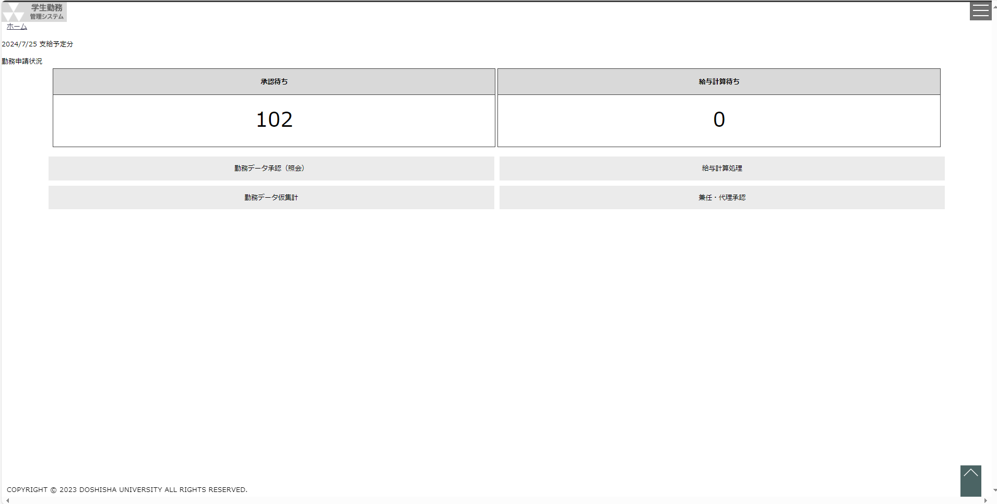

 |  |  |  |  |  |  |  |  |  | 兼任・代理承認へボタン

兼任・代理承認
システム名 |  |  |  | 学生勤務管理システム |  |  | 工 程 | 機能設計 |  |  |  |  |  | 作 成 |  |  | 木田 優 |  | 2023-10-05 | 管理記号
サブシステム名 |  |  |  | 共通機能 |  |  | ドキュメント | CK-030_兼任・代理承認 |  |  |  |  |  | 改 訂 |  |  | 木田 優 |  | 2023-12-01

画面名称 |  |  |  | 兼任・代理承認 |  |  |  | 画面ＩＤ | CK-030-01G |  |  |  |  | 利用想定ユーザー |  |  |  | 管理者、担当者、教員
画面レイアウト |  |  |  |  |  |  |  |  |  |  |  |  |  | 機能概要

 | （教員） |  |  |  |  |  |  |  |  |  |  |  |  |  | ・ | 兼務者や代理者が勤務データの承認処理を行う時に使用する。


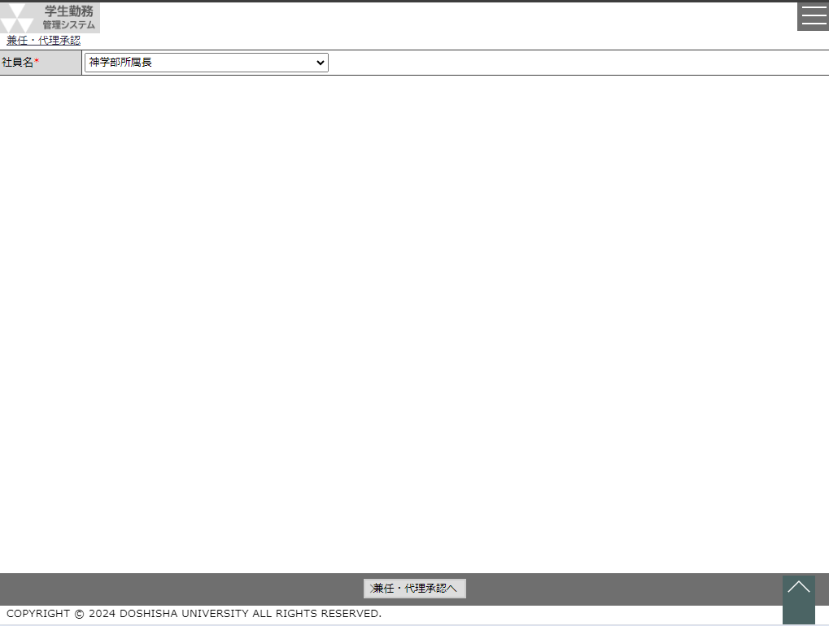
 |  |  |  |  |  |  |  |  |  |  |  |  |  | 画面説明 （処理内容・アクション等）
 |  |  |  |  |  | （管理者、担当者）
 |  |  |  |  |  |  |  |  |  |  |  |  |  |  | ・ | 兼任・代理承認へボタンを押下すると、選択された社員の権限で
 |  |  |  |  |  |  |  |  |  |  |  |  |  |  |  | 勤務データ承認画面を表示する。

リストボックス |  |  |  |  |  |  |  |  |  |  |  |  |  | 権限による画面制御
項目名 |  |  |  |  | 内容 |  |  |  |  | 並び順
社員名 |  |  |  |  | 兼任・代理承認者として許可されている社員名 |  |  |  |  | 昇順

 |  |  |  |  |  |  |  |  |  |  |  |  |  | 一覧の並び順

画 面 補 足 説 明

 | 〇兼任・代理承認へボタンを押下すると、勤務データ承認画面を表示 |  |  |  |  |  |  |  |  |  | 〇勤務データ承認画面の選択ボタンを押下すると、勤務修正画面を表示
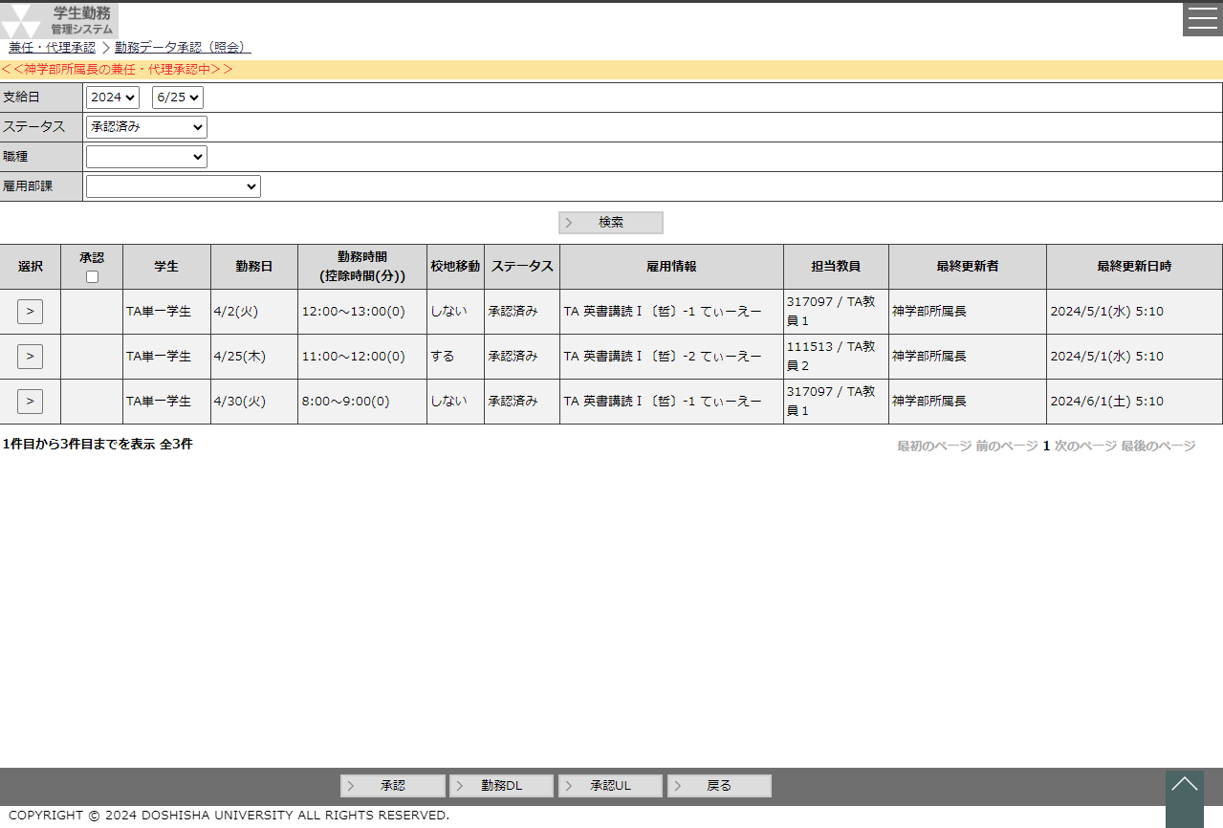
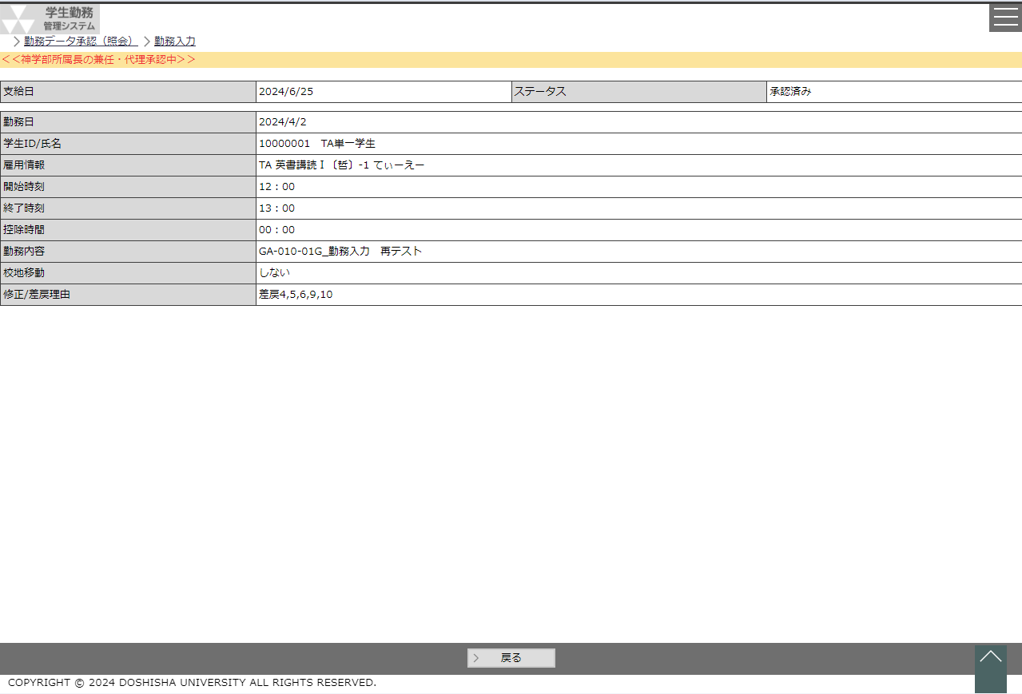

 |  | ・ | パンくずリストの下に ＜＜{兼任・代理承認中の社員名}の兼任・代理承認中＞＞ と表示する。 |  |  |  |  |  |  |  |  | ・ | パンくずリストの下に ＜＜{兼任・代理承認中の社員名}の兼任・代理承認中＞＞ と表示する。
 |  | ・ | 兼任・代理承認で処理した際の更新者は処理した人の社員IDが登録されます。 |  |  |  |  |  |  |  |  | ・ | 兼任・代理承認で処理した際の更新者は処理した人の社員IDが登録されます。

